Sheet1
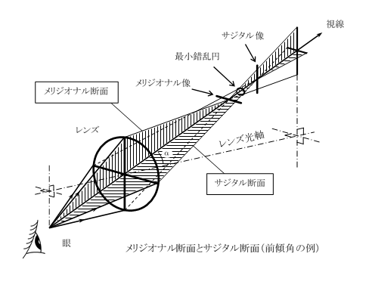
斜交レンズの屈折効果
マーチンの式 自動計算ソフト |  |  |  | 屈折率n、度数D（dtr）の球面レンズの光軸を、視線に対してα°傾けて装用するとき、
 |  |  |  | 眼に対する屈折効果はいくらか、を自動計算します。

●次の３つの値を正しく入力してください。 |  |  | レンズの屈折率 ｎ |  | 1.67

 |  |  | レンズの球面度数 D |  | -4.00 | D

 |  |  | 視線に対する傾き α° |  | 20 | °

●自動計算
 | ・メリジオナル断面屈折力 |  |  |  |  | -4.608 | D

 | ・サジタル断面屈折力 |  |  |  |  | -4.140 | D

 | ・平均屈折力（SE） |  |  |  |  | -4.374 | D

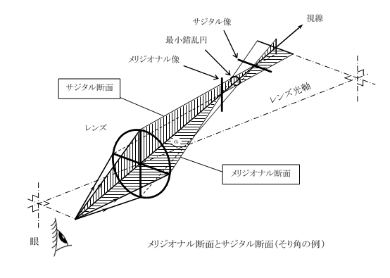
 | ・平均屈折力誤差 |  |  |  |  | -0.374 | D

 | ・非点収差 |  |  |  |  | -0.468 | D

●結果
 |  | ●前傾角α°のとき | 度数効果は | S-4.14D C-0.47D A180°

 |  | ●そり角α°のとき | 度数効果は | S-4.14D C-0.47D A90°

